Sheet
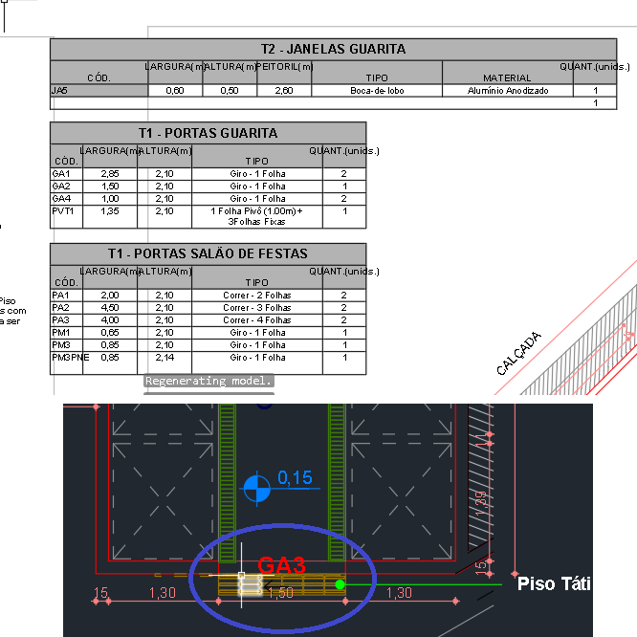
1 | CV01 - BLB - PAV.TIPO - ARQ |  | Normal
PROJETE 5D |  | Legendas diferentes de projeto
COMENTÁRIO | [INCOMPATIBILIDADE] O peitoril das esquadrias JA1 e JA3 estão diferentes nas legendas e no projeto. O peitoril tem que ser tirado internamente

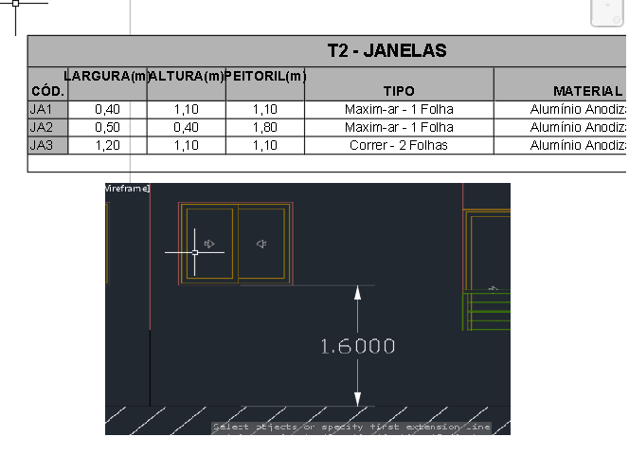

2 | CV01 - BLA - PAV.TIPO - ARQ |  | Normal
PROJETE 5D |  | Espessura de alvenaria Drywall
COMENTÁRIO | [INCOMPATIBILIDADE] As espessuras da parede do shaft estão diferentes na parte interna e externa do BLOCO TIPO. É importante observar o material que será utilizado, uma vez que paredes de drywall tem no mínimo 7 cm de espessura.

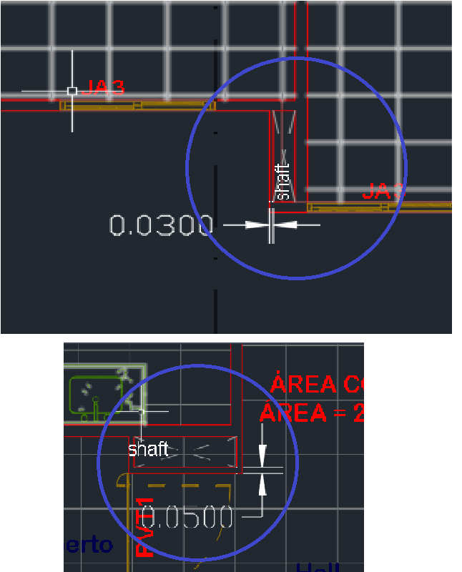

3 | CV01 - BLB - PAV.TIPO - ARQ |  | Critical
PROJETE 5D |  | Fechamento de Shaft na área externa
COMENTÁRIO | [INCOMPATIBILIDADE] Há um shaft alocado na parte externa do BLOCO TIPO B sujeito às intepéries do ambiente.

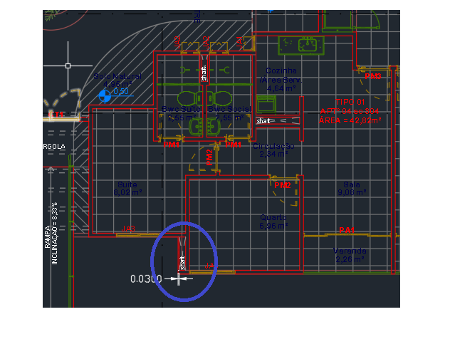

4 | CV01 - BLA - PAV.TIPO PNE - ARQ |  | Critical
PROJETE 5D |  | Diferença entre blocos de mesmo tipo
COMENTÁRIO | [INCOMPATIBILIDADE] O BLOCO TIPO PNE possui duas representações, uma com apenas um apartamento acessível e o outro com dois.

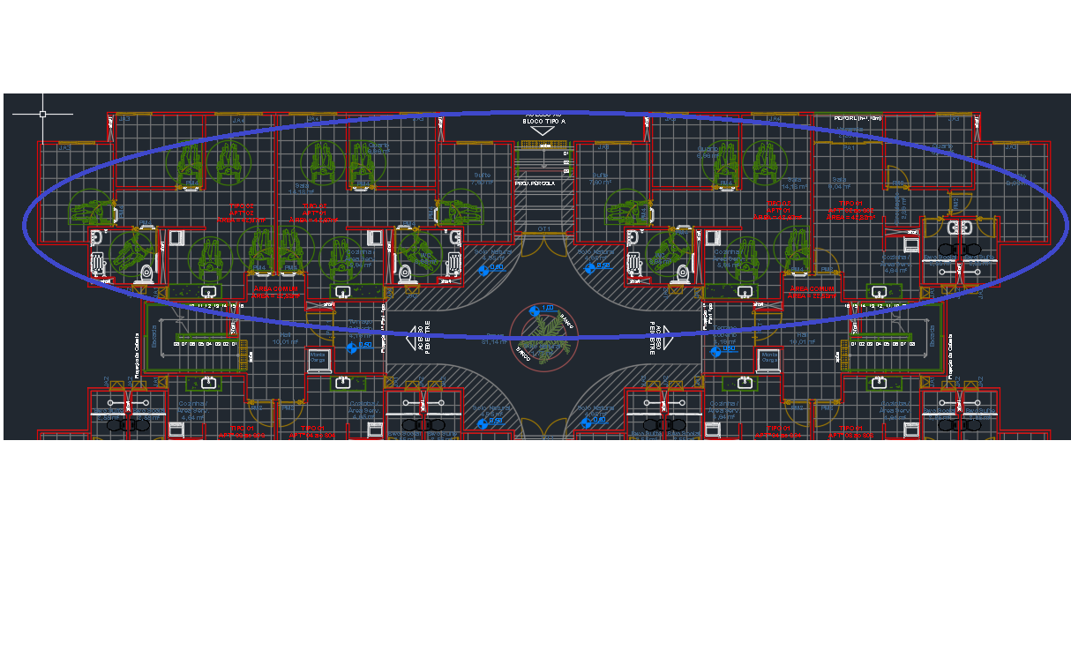

5 | CV01 - CA.LIXO - PAV.SOCIAL - ARQ |  | Normal
PROJETE 5D |  | Falta de informação sobre a esquadria
COMENTÁRIO | [INCOMPATIBILIDADE] Não há indicação para as dimensões da porta GA3 utilizada na casa do lixo

